Sheet1
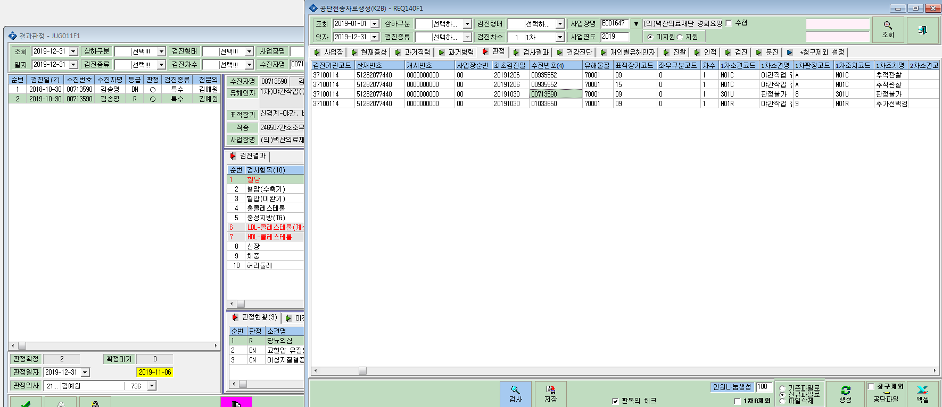
2차 미수검자(1차판정 R)인 경우 국고자료 생성시 U로 판정되어 1차 R제외를 클릭해도 자료 생성세어는 제외가 안되네요.
2차 미수검자인경우 자료 생성에서 제외할려면 어떻게 하면 되나요?

